概念总结
第一章：互联网基础
 | 1 | 局域网：（Local area network,LAN）局域网是一种私有网络，一般在一座建筑物内或建筑物附近，比如家庭、办公室或工厂。局域网络被广泛用来连接个人计算机和消费类电子设备，使它们能够共享资源和交换信息。
 | 2 | 广播域：广播是一种信息的传播方式，指网络中的某一设备同时向网络中所有的其它设备发送数据，这个数据所能广播到的范围即为广播域(Broadcast Domain) * 路由器可以让每个LAN接口都属于独立的广播域，还能分割冲突域。
 | 3 | 冲突域：是一个以太网术语，指的是这样一种情形：某台设备发送分组是，当前网段中的其他所有设备都必须留意一个站点向另一个站点发出信号。除目的站点外，有多少站点能收到这个信号。这些站点就构成一个冲突域。同一个网段中的两台设备同时传输数据将引发冲突，导致这些设备必须重传。
 | 4 | 集线器：（hub）是一种古老设备，用于将电缆裂解起来。集线器下为一个冲突域。
 | 5 | 接入点：（Access point,AP）这些设备让无线设备能够连接到无线网络，并在交换机中增加一个冲突域；他们通常位于独立的广播域中，我们将这种广播域成为虚拟LAN（VLAN）。AP可能是简单的独立设备，但当前通常有无线控制器管理。
 | 6 | WLAN控制器：这些设备被网络管理员或网络运营中心用来管理中等数量乃至大量的接入点。WLAN控制器能够自动配置无线接入点。WLAN控制器能够自动配置无线接入点，通常只用于较大的企业系统。
 | 7 | OSI：开放熊互联参考模型，是国际标准化组织开发的，OSI模型只在以西医的形式帮助厂商生产客可互操作的网络设备和软件，让不同厂商的网络能够协同工作。OSI是逻辑模型，非物理模型
 | 8 | 应用层：是用户与计算机交流的场所，仅当马上需要访问网络是，这一层才会发挥到作用。
 | 9 | 表示侧：它向应用层提供数据，并负责数据转换和代码格式化。可将其视为OSI模式中的转换器，提供编码和转换服务。一种确保数据成功传输的有效方法是，将数据转换为标准格式在进行传输。
 | 10 | 会话层：在表示层实体之间建立，管理和终止会话；将用户数据分开；对设备间对话进行控制。会话成提供了三种模式，单工，半双工，全双工。
 | 11 | 传输层：传输层讲数据进行分段并重组为数据流。位于传输层的服务携手来自应用程序的各种数据，并将它们合并到一个数据流中。这些协议提供了端到端的数据传输服务，可在互联网中的发送主机和目标主机之间建立逻辑连接。传输层负责提供如下机制：对上层应用程序进行多路复用，建立会话以及拆除虚电路。它还提供透明的数据传输，并对高层隐藏随网络而异的信息。TCP和UDP是传输层的两个著名协议，TCP是一种可靠的服务(面向连接)，UDP是不可靠服务(无连接)。
 | 12 | 网络层：管理设备编址，跟踪设备在网络中的位置并确定最佳的数据传输路径，这一位置网络层扶着在位于不懂网络中的设备之间传输流量。
 | 13 | 数据链路层：是提供数据的物理传输，并处理错误通知，网络拓扑和流量控制。数据链路层将猫瘟封装成数据帧，并添加定制的报头，其中包含木比较硬件地址和源硬件地址。IEEE以太网数据链路层包含两个子层：介质访问控制（media access control,MAC）和逻辑链路层（logical link control.LLC）。交换机和网桥都工作在数据链路层，它们根据硬件MAC地址过滤帧。交换机接口收到帧后，如果在过滤表中找不到其目标硬件地址，交换机将把帧转发到所有网段。如果有未知设备对这种转发操作做出应答，交换机将更新其过滤表中有关该设备位置的信息。如果帧目的目标地址为广播地址，交换机将默认把广播转发给与之相连的所有网段。
 | 14 | 物理层：物理层有两项功能：发送和接收比特。物理层定义了要在终端系统之间激活，维护和端看物理链路而需要满足的电气，机械，规程和功能需要，还让你能够确定数据终端设备（date terminal equipment,DTE）和数据通信设（data communication equipment,DCE）之间的接口。
 | 15 | 介质访问控制：定义了如何通过介质传输分组。它采用”先到先服务“的访问方式，宽带有大家共享，因此被称为竞用介质访问（contention media access）。这个子层定义了物理地址和逻辑拓扑。逻辑拓扑指的是信号在物理拓扑中的传输路径。在这个子层，还可使用线路控制、错误通知（不纠错）、顺序传递帧以及可选的流量控制。
 | 16 | 逻辑链路控制：负责识别网络层协议并对其进行封装。LLC报头告诉数据链路层，收到帧后如何对分组进行处理。 其工作原理：收到帧后主机查看LLC报头以切丁要将分组交给谁，如网络层的IP协议。LLC可以提供流量控制以及控制比特排序
 | 17 | DoD：DoD模型是OSI模型的精简版，它包含4层而不是7层。DoD模型的进程/应用层包含大量协议，以集成分布在OSI上三层（应用层）
OSI模型
DoD模型
应用层：文件，打印，DB，应用程序
表示层：数据加密，压缩和交换服务
会话层：对话控制
传输层：端到端连接→数据单位：数据段
网络层：路由选择→数据单位：分组
数据链路层：成帧→数据单位：帧
物理层：物理拓扑→数据单位：比特
数据链路层
传输层
网络层
进程/应用层
↓
指定终端终端的应用程序如何通信
第3层（如路由器）需要确定网络的位置
第2层（交换机和网桥）需要确定设备的位置。
只把帧转发到目标硬件地址所属的网段，禁止进入其他网段，如果目标设备位于另一个网段，帧将只传输到该网段。这被称为透明桥接
 | 18 | 面向连接的通信 为进行可靠的传输，要传输数据的设备首先必须建立到远程（对等设备）的面向连接通信会话，这成为呼叫建立或三次握手。建立会话后就可以传输数据流。传输完毕后将通过呼叫终止拆除虚电路。虚电路建立别成为开销。
建立面向连接的会话
SYN
SYN/ACK
ACK
拆除面向连接的会话
FIN
ACK
FIN
ACK
 | 19 | 三次握手：第一个是连接协定数据段，用于请求同步（SYN）；接下来的数据段确认请求（ACK），并在主机间确定连接参数。这些数据段请求同步接收方排序，以建立双向连接。最后一个数据段也是确认，他通知目标主机，接受了连接协议且建立已建立。现在可以开始传输数据了。
 | 20 | 流量控制： 背景：有的时候传输期间，高速计算机生成的流量远远超过了网络的传输能力，进而导致了拥塞。大量计算基金同时向一个网关或者目标主机发送数据报时，也容易导致问题。如果主机收到大量的数据报，超出了其处理能力，它将这些数据报存储在称为缓冲区的内存中。但当流量超过其容量，他最终将不得不丢弃新到来的数据报。 定义：面对流量太大可能导致的数据丢失，我们采用了故障防范装置--流量控制。其职责是在传输层确保数据的完整性这是通过允许应用程序请求在系统间进行可靠的数据传输实现的。 作用：流量控制旨在提供一种让接收方能够控制发送方发送数据量的机制。流量控制可避免发送主机让接受主机的缓冲区溢出。 过程：①收到数据后向发送方确认。 ②重传所有未接收到确认的数据段。 ③数据段到达目的地后，按照正确的顺序排列他们。 ④确保数据流量不超过处理能力，避免拥塞、过载、数据丢失
 |  | 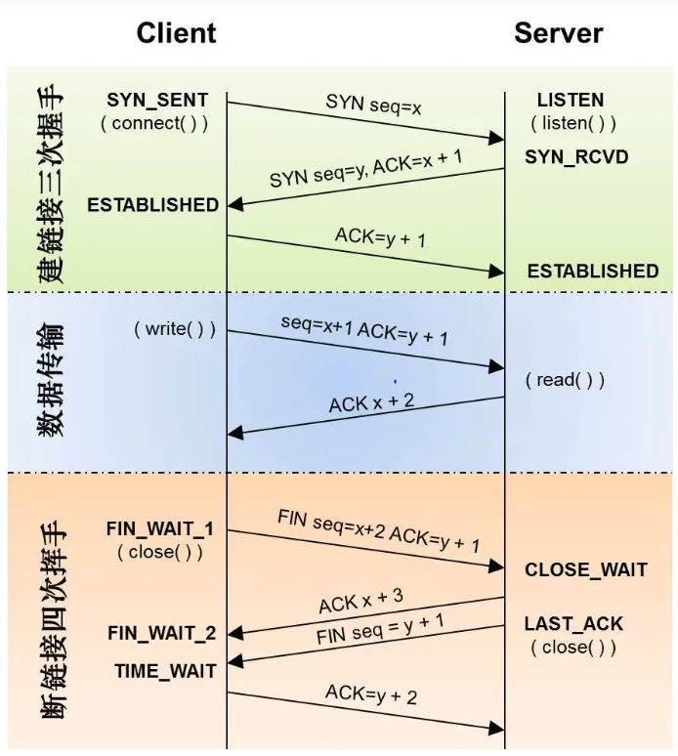
 | 21 | 物理拓扑：网络的物理拓扑指的是设备的物理布局，但主要是电缆和电缆布局
 | 22 | 逻辑拓扑：定义了信号在物理拓扑中的逻辑传输路径
 |  | 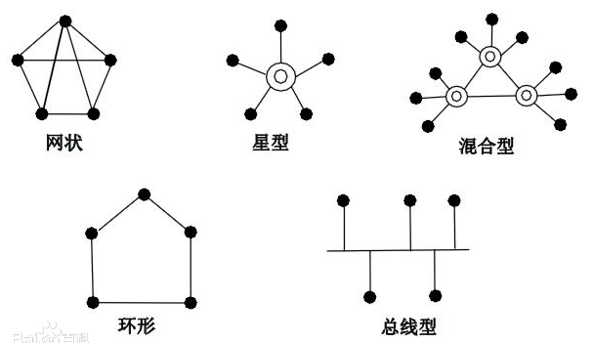
 | 考试要点
 | ① | 找出可能导致LAN拥塞的原因： 广播域中的主机太多、广播风暴、组播以及宽带太低是可能导致LAN拥塞的原因。
 | ② | 描述冲突域和广播域的差别： 冲突域是一个以太网术语，指的是这样一组联网的设备：网段中的一台设备发送分组时，该网段中的其他所有设备都必须侦听。在广播域中，网络中的所有设备都侦听各个网段上发送的广播。
 | ③ | 区分MAC地址和IP地址，并描述在网络中使用这些地址的时机和方式： MAC地址是一个十六进制数，标识了主机的物理连接。MAC地址运行在OSI模型在第2层。IP地址可表示为二进制，也可表示为十进制，是一种逻辑标识符，位于OSI逻辑模型的第3层。位于同一个物理网段的主机使用MAC地址彼此寻找对方，而当主机位于不同的LAN网段或子网时，将使用IP地址来寻找对方。
 | ④ | 理解集线器、网桥、交换机和路由器之间的差别： 集线器：创建一个冲突域和一个广播域。(端口半双工模式) 网桥：分割冲突域，但形成一个大型广播域。使用硬件地址来过滤帧。 交换机：更智能的多端口网桥。使用硬件地址来过滤帧。交换机的每一个端口都是冲突域。默认不分割广播域，整个网络仍旧只有一个广播域。 路由器：分割冲突域和广播域，并使用逻辑地址来过滤分组。路由器的各个接口分别对应一个广播域
 | ⑤ | 了解路由器的功能和优点：可减少广播流量。
 | ⑥ | 区分面向连接的网络服务和无连接网络服务： 面向连接的服务：使用确认和流量控制来建立可靠的会话，与无连接网络服务相比，其开销更高。 无连接服务：用于发送无需进行确认和流量控制的数据，但不可靠。
 | ⑦ | 了解OSI模型各层，及其功能： 参考上记得模型

第二章：以太网和数据封装
 | 1 | 以太网：是一种基于争用的介质访问方法，让网络中的所有主机共享链路宽带。使用载波侦听多路访问/冲突检测（Carrier Sense Multiple Access with Collision Detection.CSMA/CD）,这是一种帮助设备共享宽带协议，可避免两台设备同时在网络介质上传输数据。
 |  | 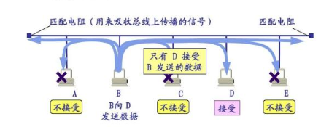
 | 2 | CSMA/CD协议工作原理： ①要通过网络传输数据，主机首先检查线路上是否有数字信号。如果没有其他主机传输数据，该主机将开始传输数据。 ②传输主机将持续监事线路，确保没有其他主机开始传输。如果该主机在线路上检测到其他信号，将发送扩展的拥堵信号（jam signal）,导致网段上的所有节点都不再发送数据。 ③检测到拥堵信号后，其他节点将等待一段时间在尝试传输。后推算法决定了发生了发生冲突的工作站多长时间后可重新传输，如果连续15次尝试都导致冲突，尝试传输的节点将超时 ④在以太网LAN中发生冲突后： *拥堵信号告诉所有设备发生了冲突 *冲突激活随机后退算法 *以太网网段中的每台设备都暂停传输，直到其后退定时器到期 *定时器到期后，所有主机的传输优先级相同
 | 3 | 单工：属于单向通信
 | 4 | 半双工：实际上是双向通信，但不能同时沿着两个方向传输数据，以免设备发送数据时被打断。半双工以太网是在最初的以太网规范IEEE802.3中定义的。思科认为半双工只使用一对导线，数字信号在导线中双向传输。半双工以太网的效率只有30%~40%。集线器相连的交换机端口和主机都必须在半双工模式下运行。
 | 5 | 全双工：类属于日常通话，设备可同时发送和接收数据。全双工以太网同时使用两对导线，传输效率比半双工速率比半双工多。全双工以太网在两个方向的效率都100%。 全双工条件： ①必用一个交换机端口 → 因为全双工需要2对导线 ②两端网卡和端口都支持全双工且两端都设置为全双工
 | 6 | 自动检测机制：全双工以太网端口通电后，它首先连接到快速以太网链路的另一端并与之协商，这称为自动检测机制。 ①首先确定交换能力(即传输速度)。端口速度不同取小的。 ②然后，检杏它能否在全双工模式下运行，如果不能，则在半双工模式下运行。
 | 7 | MAC地址：介质访问控制 OUI为组织唯一识别符（IEEE分配）；组织再给生产的每个网卡都分配唯一的全局管理地址(24位，3字节)，在24位OUI中，最高位是 Individual/Group(I/G)位， 当它的值为0时，就可以认为这个地址实际上是设备的MAC地址，它可能出现在MAC报头的源地址部分。当它的值为1时，就可以认为这个地址表示以太网中的广播地址或组播地址，或者表示TR和FDDI中的广播地址或功能地址。下一位是G/L位(（Global/Local，也称U/L，这里的U表示Universal全局)。当它的值为0时，就表示一个全局管理地址(由IEEE分配)。当它的值为1时，就表示一个在管理上通统治本地的地址(就像在DECnet中一样)。
 | 8
 | 9 | 比特和字节：每一个数字对应1比特（bit），8位为一个字节（byte）。 1024 byte = 1 KB 千字节 1027 KB = 1 MB 兆字节 1024 MB = 1 GB 吉字节 1024 GB = 1 TB 太字节
 | 10 | 二进制和十进制、十六进制之间的转换：

 | 11 | 以太网帧： 数据链路层负责将比特合并成字节，在将字节封装成帧。在数据链路层，使用帧封装来自网络层的分组，以便通过特定类型的介质进行传输。

 | 12 | 前导码：交替的0和1,在每个分组的开头提供5 MHz的时钟信号,让接收设备能够跟踪到 来的比特流，
 | 13 | 帧起始位置分隔符（SFD）/同步：前导码为7字节，而SFD （同步）为1字节。SFD的值为 10101011,其中最后两个1让接收方能够识别中间的0和1交替模式.进而同歩并检测到数据开头。
 | 14 | 目标地址（DA）：包含一个48位的值，且最右边的位为第一位（LSB优先）口接收方根据DA判断到来的分组是否是发送给特定节点的。目标地址可以是单播地址、广播地址或组播MAC 地址。(广播地址全为1，在十六进制格式下全为F）,广播发送给所有设备，而组播只发送给网络中一组类似的节点。
 | 15 | 源地址（SA)：SA是个48位的MAC地址，用于标识传输设备，也使用LSB优先格式,在SA字段中，不能包含广播地址或组播地址。
 | 16 | 长度或类型：802.3帧使用长度字段，而Ethemet_Ⅱ帧使用类型字段来标识网络层协议。802.3 不能标识上层协议，只能用于专用LAN,如IPX。 例子：type：IPv6（0x86dd） ; type：IPv4(0x0800)
 | 17 | 数据：这是网络层传递给数据链路层的分组，其长度为46字节~ 1500字节。
 | 18 | 帧校验序列（FCS）： FCS字段位于帧尾，用于存储循环冗余校验（CRC）結果。CRC是一种数学算法，创建每个帧时都将运行它。接收主机收到帧后将运行CRC.结果必须相同，否则， 将认为发生了错误并将帧丢弃。
 | 19 | 物理介质：以太网使用非屏蔽双绞线(UTP)和标准接头RJ45
 | 20 | 非屏蔽双绞线(UTP)和标准接头RJ45： ①标准568A：绿白，绿，橙白，蓝，蓝白，橙，棕白，棕 ②标准568B：橙白，橙，绿白，蓝，蓝白，绿，棕白，棕
 | 21 | 以太网布线： ①直通电缆：不同产品用直通 ②交叉电缆：同类产品用交叉 ③反转电缆：不用于组建以太网，可用于连接控制台串行通信端口（COM）
 | 22 | 光纤：纤芯和包层组成，纤芯用于传播光，而包层将光限制在纤芯中。 光纤分两类： ①単模光纤：相比于多模光纤，单模光紆更贵，包层更紧，传输距离大得多。差别源自包层剪紧.这让纤芯更 小，只能传播一种模式的光。 ②多模光纤：多模光纤的包层更松、纤芯更大，可传播大量光粒子。
 |  | 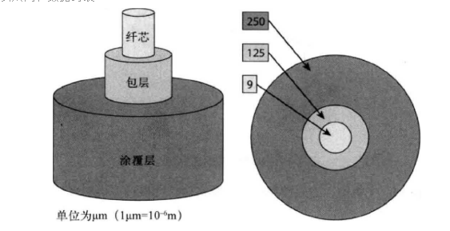 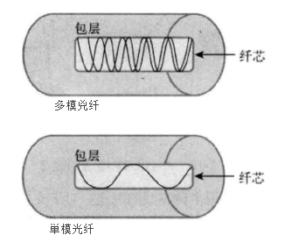
 | 23 | 数据封装：主机通过网络将数据传输给另一台设备时，数据将经过封装。在OSI模型每一层，都使用协议信息将数据包装起来。每层都只与接收设备的対等层通信。在OS1模型的毎一层，都对数据进行封装来形成PDU, PDU的名称随报头提供的信息而异口在 接收设备的对等层，将读取这些PDU信息，然后将其剥离，再将数据交给下一层
 | 24 | 协议数据单元：为通信和交换信息，每层都使用协议数据单元（protocol data unit,PDU ）,PDU包含OSI模型每一层添加的控制信 息勺通常在数据字段前面添加报头，但也可能在末尾添加报尾。对于来自传输层的数据段，网络层协议给它添加控制报头，形成分组或数据报。在数据交给传输层传输中，输层通过发送同步分组来建立到接收设备的虚电路，数据流被分割成小块，创建传输层报头并将其放在数据字段前面,此时的数据块称为数 据段（种PDU）,可对每个数据段进行排序，以便在接收端按发送顺序重组数据流.
 |  | 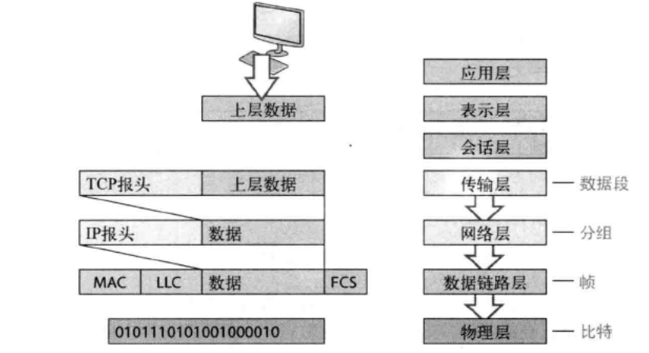 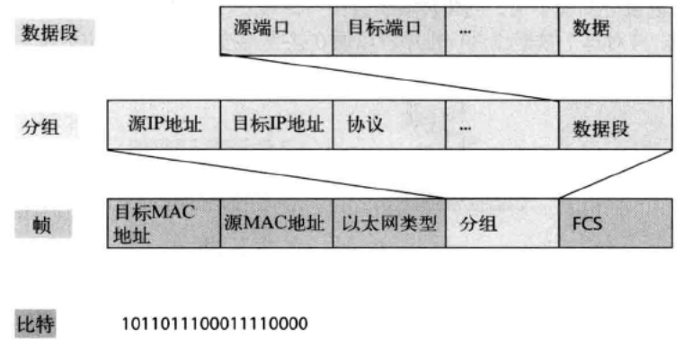
 | 25 | 三层的思科模型： ①核心层：是网络的核心，核心层位于层次結构顶端。负责快速而可靠地传输大量数据。网络核心层的唯一目标是尽可能快地交换数据。在核心层传输的数据流是大多数用户共享的。如果核心层出现故障，将影响所有用户。穿越核心层的数据流可能很多， 因此速度和延退是重要的考虑因素。 ☆不要做任何降低流曜的事情，这包括使用访问列表、在虚拟局域网（VLAN ）之间路由以及实现分组过滤。 ☆不要在核心层支持工作组接人。 ☆避免增大核心层（即在互联网络增大时添加路由器）。如果核心房的性能是个问题，应进行升级，而不是增大。 ②集散层：集散层有时也称为工作组层，它是接入层和核心层之间的通信点。集散层的主要功能是提供路由 选择、过滤和wan接入，以及在必要时确定如何让分组进入核心层。用户数据是在集散层处理的，该层在必要时将请求转发到核心层。 ☆路由选择； ☆实现丁具（如访问列表）、分组过滤和排队： ☆实现安全性和网络策略，包括地址转换和防火墙； ☆在路由选择协议之间重分发，包括静态路山； ☆在VLAN之冋路由以及其他支持工作组的功能； ☆定义广播域和组播域。 ③接入层控制用户和工作组対互联网络资源的访问，有时也称为桌面层，大多数用户需要的资源位于本地，而所有远程服务数据流都由集散层处理。建立独立的冲突域。
 |  | 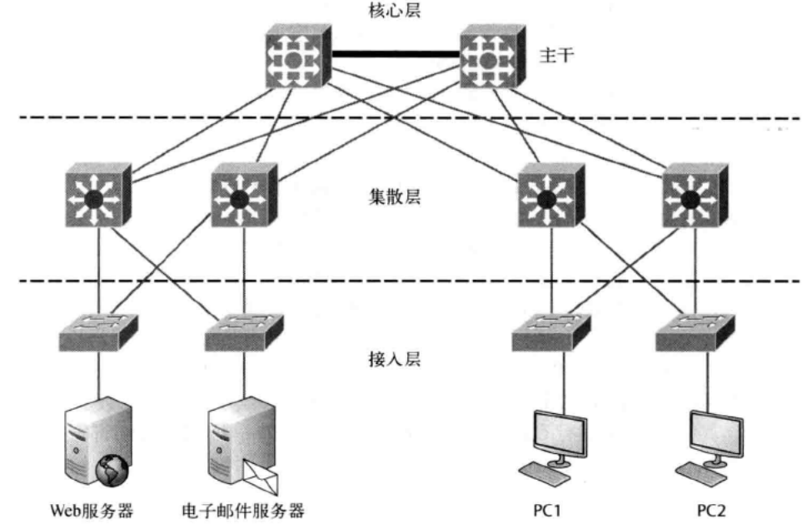

第三章：TCP/IP简介
 | 1 | 传输控制协议/网际协议（TCP/IP）最初由美国国防部（DoD）设计并实现，旨在确保数据的完整性并在发生毁灭性故争时保持通信。
 | 2 | DoD模型是0SI模型的精简版，它包含4层而不是7层： ①进程/应用层：包含大量协议，以集成分布在OSI上三层(应用层、表示层和会话层)的各种活动和职责，进程/应用层定义了用于节点间应用程序通信的协议，还定义了用户界面规范。 ②主机到主机层（也称为传输层）：主机到主机层的功能与0SI模型的传输层相同.定义了为应用程序提供传输服务的协议,它负责 解决如下问题；进行可靠的端到端通信，确保正确地传输数据’对分组进行排序，确保数据的完整性。 ③Internet层：对应于OSI摸型的网络层，指定了与通过整个网络对分组进行逻辑传输相关的协议，它负责对主机进行编址一给它们分配IP （网际协议）地址，并在多个网络之间路由分组。 ④网络接入展（也称为链路层）：它在主机和网络之间交换数据口网络接入层对应OSI模型的数 据链路层和物理层.它鱼责硬件编址,并定义了用于实际传输数据的协议* TCP/IP之所以如此常见， 是因为它没有指定物理层规范，可用于任何现有和未来的网络中。
 |  | 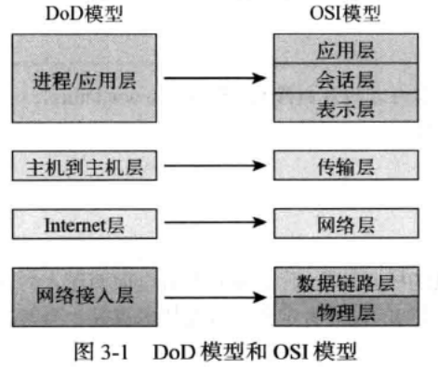 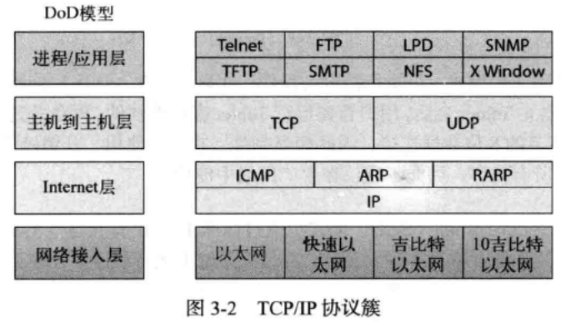
 | 3 | Telnet：是第一批互联网标准之一，它允许远程客户端机器（Telnet客户端）的用户通过另一台机器（Telnet服务器）的命令行界面访问其资源。
 | 4 | Secure Shell：Secure Shelf （SSH）协议也通过标准TCP/IP连接建立会话，但会话是安全的。（可将日志写入系统）
 | 5 | 文件传输协议（FTP）：文件传输协议（File Transfer Protocol）让你能够传输文件。
 | 6 | 简单文件传输协议(TFTP)：是FTP的简化版，TFTP提供的功能没有FTP丰富，因为它没有提供目录浏览功能。
 | 7 | 简单网络管理协议（SNMP）：简单网络管理协议（Simple Network Management Protocol,SNMP）收集并操作有价值的网络信息。
 | 8 | 超文本传输协议：(Hypertext Transfer Protocol,HTTP)
 | 9 | 安全超文本传输协议:(Hypertext Transfer Protocol Secure,HTTPS)
 | 10 | 网络时间协议:(Network Time Protocol,NTP)
 | 11 | 域名服务:域名服务（DNS）解析主机名，具体地说是互联网名称。DNS用于解析全限定域名（full qualified domain name, FQDN ）
 | 12 | 动态主机配置协议(DHCP)：给主机分配IP地址，让管理工作更轻松，非常适合用于小型到超大型网络。很多类型的硬件都可用做DHCP服务器，包括思科路由器。 客户端向DHCP服务器请求IP地址的4个步骤如下所示。 (1)DHCP客户端广播一条DHCP发现消息，旨在寻找DHCP服务器(端口 67 )。 (2)收到DHCP发现消息的DHCP服务器向主机发送一条单播DHCP提议消息。 (3)客户端向服务器广播一条DHCP请求消息，请求提议的IP地址和其他信息。 (4)服务器以单播方式发冋一条DHCP确认消息。
 | 13 | 自动私有IP编址（APIPA）：如果一台交换机或集线器连接了多台主机.且没有DHCP服务器。可手工添加IP 信息(这被称为静态IP编址),但Windows提供了自动私有IP编址（AP1PA ）,这种功能只有较新的 Windows操作系统才有口有了 APIPA。客户端可在DHCP服务器不可用时自动给自己配置IP地址和子网掩码（主机用来通信的基本IP信息)。
 | 14 | 传输控制协议：(Transminssion control Protocol,TCP)接收来自应用程序的大块数据，并将其划分成数据段。应用程序希望的顺序排列数据段(利用sequence)。发送方的TCP栈与仍标主机的TCP栈联系，以建立连接。它们创建的是虚电路，这种通信称为面向连接的通信。TCP是一种可靠的精确协议，它采用全双工模式，且面向连接,采用全双工模式，但面向连接，但需要就所有条款和条件达成一 致，还需进行错误检查，这些任务都不简单口 TCP很复杂，因此网络开销很大。但对于实时视频和VoIP,使用用户数据报协议（UDP ）通常更合适，因为可以降低开销。
 |  | 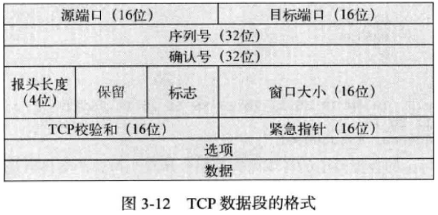
 | 15 | 用户数据报协议（User Datagram Protocol,UDP ）：是无连接协议，基本上是TCP的简化版，因此有时被称为瘦协议，是占用的带宽不多。如果逬程/应用层已确保了可靠性，处理了自己的可靠性问题UDP不建立虚电路，不对数据段排序,也不在发送信息前与接收方联系。

 | 16 | TCP和UDP必须使用端口号与上层通信，因为端口号标识了通过网络同时进行的不同会话。

 | 17 | Internet层协议：在DoD模型中,Internet层的主要作用有两个：路由选择以及为上层提供一个网络接口。网际协议（Internet Protocol ,IP）就相当于Internet层，该层的其他协议都只是为它提供支持。网络中的所有机器都有软件地址（即逻辑地址)。
 |  | 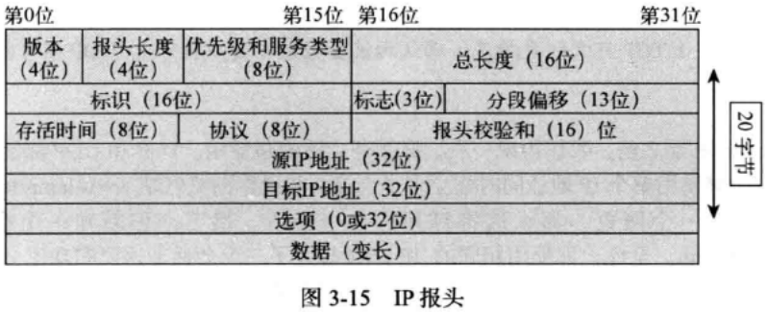
 | 18 | 地址解析协议：（Address Resolution Protocol,ARP)根据主机的IP地址査找其硬件地址，其工作原理如下：1P需要发送数据报时，它必须将目 标端的硬件地址告知网络接入层协议，如以太网或无线日别忘了，上层协议已经将冃标端的IP地址告 诉了 IP,如果IP在ARP缓存中没冇找到目标主机的硬件地址，它将使用ARP来获悉这种信息。
 | 19 | 网络地址：网络地址（也叫网络号）唯一地标识网络。在同一个网络中，所有机器的IP地址都包含相同的网络地址。例如，在IP地址172 J630.56中，172.16为网络地址。
 | 20 | 节点地址：网络中的每台机器都被分配了节点地址，节点地址唯一地标识机器。Ip地址的这部分必须是唯一的，因为它标识特定机器（个体）而不是网络（群体）。节点地址也称为主机地址。在IP地址172.16,30.56 中，30.56为节点地址。0和255 不是合法的主机ID,确定合法的主机地址时，只需记住这样一点：主机位不能都为0,也不能都为1。
 |  | 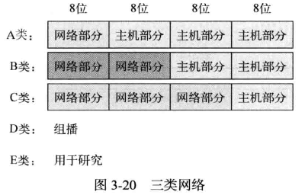
 | 21 | 私有地址（RFC1918） ①A类网络的合法主机ID范围10.0.0.1~10.255.255.254，网络地址：10.0.0.0；广播地址：10.255.255.255。 ②B类地址中，前两个字节为网络地址，余下的两个字节为节点地址，范围是172.16.0.1 ~ 172.16.255.254。网络地址：172.16.0.0；广播地址：172.16.255.255。 ③C类地址的前三个字节为网络部分，只余下一个字节表示节点地址。192.168.100.1 - 192.168.100.254。网络地址：192.168.100.0；广播地址：192.168.100.255

 | 22 | 环回地址（本地主机）： 用于测试当前主机的IP栈，可以是1270.0.1〜127.255,255254的任何地址。
 | 23 | 第2层广播地址：表示LAN中的所有节点。第2层广播也叫硬件广播，它们只在当前LAN内传输，不会穿越LAN边界（路由器）。二进制表示时，广播地址全为1。十六进制表示时全为FF:FF:FF:FF:FF:FF。
 | 24 | 第3层广播地址：表示网络中的所有节点。广播消息是发送给广播域中所有主机的，其目标地址的主机位都为1。广播也可以是发送给所有网络中的所有主机的，这用255.255.255255
 | 25 | 单播地址：单播地址是分配给网络接口卡的ip地址，这是特定接口的地址，用于将分组发送给单个目标主机。
 | 26 | 组播地址：（D类IP地址）用于将分组传输到不同网络中的众多设备，被称为一对多。组播的优点在于，它让多个接收方能够接收消息，却不会将消息传递给广播域中的所有主机。组播的工作原理如下：将消息或数据发送给IP组播组地址，路由器将分组的副本从每个这样的接 口转发出去（这不同于广播，路由器不转发广播），即它连接到订阅了该组播的主机。组播地址的范围为224.0.0.0~239.255.255255。
 |  | 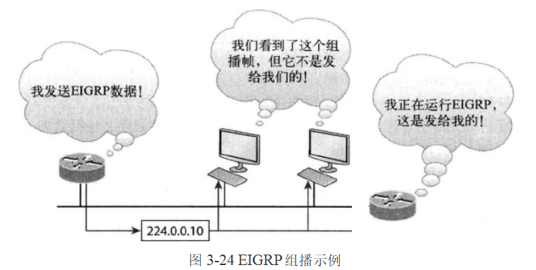

第四章：轻松划分子网
 | 1 | 子网掩码：要让子网划分方案管用，网络中的每台机器都必须知道主机地址的哪部分为子网地址。这是通过 给毎台机器分配子网掩码实现的。

 | 2 | 无类域间路由选择：你需要熟悉的另一个术语是无类域间路由选择（CIDR，Classless Inter-Domain Routing）,它是ISP （互联网服务提供商）用来将 大量地址分配给客户的一种方法□ 1SP以特定大小的块提供地址。

 | 3 | 子网计算公式 多少个子网：2ⁿ个，其中n为其中工为被遮盖（取值为1）的位数。 每个子网可包含多少台主机：2ⁿ-2个，其中n为未遮盖（取值为0）的位数。减去的两个为子 网地址和广播地址,它们不是合法的主机地址。 有哪些合法的子网：块大小（增量）为256 - 子网掩码。

第五章：变长子网掩码、汇总和TCP/IP 故障排除
 | 1 | 变长子网掩码：它使用长度不同的子冋掩码将大型网络划分成众多子网，适用于不同类型的网络设计。这称为VLSM（variable length subnet mask）。一些古老的协议没有低筒包含子网信息的字段，一次将丢失子网信息。例如RIPv1。所以建议使用RIPv2，OSPF，VLSM。
 | 2 | 汇总：汇总也叫路由聚合，让路由选择协议能够用一个地址通告众多网络，旨在缩小路由器中路由选择 表的规模，以节省内存，并缩短ip对路由选择表进行分析以找出前往远程网络的最佳路径所需的时间。
 | 3 | 排除IP编址故障 (1)打开命令提示符窗口,并ping 127.0.0.1 这是诊断（环回）地址.如果ping操作成功，则说 明IP栈初始化了。如果失败，说明IP栈出现了故障，需要在主机上重装TCP/IP。 (2)在命令提示符窗口中，ping当前主机的IP地址（这里假设IP地址配置正确，但务必检査这种 配置爲如果成功，则说明网络接口卡（NIC）正常；如果失败，则说明NIC出现了故障』这一步成 功并不意味着电缆揷入了 NIC,而只意味着主机的1P协议栈能够通过LAN駆动程序与NIC通信. (3)在命令提示符窗口中.ping默认网关(路由器)。如果成功，说明NIC连接到了网络,能够与本地 网络通信倾如果失败，则说明本地物理网络出现了故障，该故障可能位于NIC到路由器之间的任何地方。 (4)如果第(1)~(3)步都成功了，尝试ping远程服务器。如果成功，便可确定本地主机和远程服务 器能够进行IP通信，且远程物理网络运行正常。 (5)如果虽然第⑴~(4)步成功,但用户仍不能与服务器通信，则可能存在某种名称解析问题，需要检査域名系统(DNS)设置。但如果ping远程服务器失败，便可确定存在某种远程物理网络问题，需 要对服务器执行第⑴-(3)步，直到找出罪魁祸首。

第六章：思科互联网操作系统
 | 1 | I0S：思科互联网络操作系统（Internetwork Operstiong System, IOS ），是思科路由器和所有Catalyst交换机的内核。内核是操作系统不可或缺的基本部分,它分配资源，并对诸如低级硬件接口和安全等方面进行管理。思科IOS是一个专用内核，提供路由选择、交换、冋络互联和远程通信功能。IOS运行在 思科路由器和思科交换机上.让你能够对设备进行配置。
 | 2 | 连接到思科IOS设备 控制台端口通常是8针的模块化RJ45接头 通过辅助端口 ( auxiliary port)连接到思科路由器 第三种方式是通过RMet或Secure Shell ( SSH )程序，，这是一种带内方式。
 | 3 | 思科路由器：

 | 4 | 启动交换机：启动思科IOS设备时，将经过加电自检（POST ）Q通过加电自检后，将在闪存中査找思科IOS, 如果找到IOS文件，将把它加载到内存中。闪存是电可擦除只读存储器，即EEPROM. IOS加载后，它将寻找有效配置（称为启动配置），这种配置存储在非易失RAM （ nonvolatile RAM,NVRAM ）中。 加载并运行IOS后，将把启动配置从NVRAM复制到内存中，此后这种配置就被称为运行配置。 然而，如果没有在NVRAM中找到有效的启动配置，交换机将进入设置模式，让你能够以对话的方式逐步配置一些基本参数。
 |  | 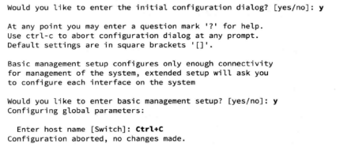 开机界面：
 | 5 | 用户模式：接口状态消息出现后，如果按回车健，将出现提示符Switch>、这被称为用户EXEC模式（简称用户模式）,主要用于査看统计信息。但也是进入特权EXEC模式（简称特权模式）的跳板。 要退岀控制台，可执行命令logout：
 | 6 | 特权模式：只有在特权EXEC模式（特权模式）下，才能査看并修改思科路由器的配置。要进入这种模式， 可执行命令enablet如下所示： 提示符Switch#表明当前处于特权模式，在这种模式下，可査看并修改交换机的配置，要从特权模式返回用户模式，可使用命令disable,如下所示：
 | 7 | 全局模式：特权模式下输入configure termial (缩写 conf t),将进入全局配置模式.这种模式下所做的修改将影响整台路由器，因此被称为全局配置模式. 在特权模式提示符下执行命令config,再按回车接受默认选项terminal,如下所示：
 | 8 | 接口模式：interface 接口号进入接口模式
 | 9 | line命令：用于配置用户模式密码;例如： line console 0 是全局命令，也称为主命令。
 | 10 | 配置访问列表
 | 11 | 配置路由器选择协议
 | 12 | 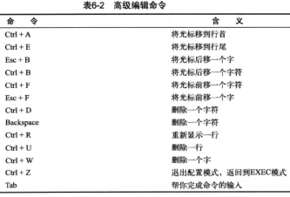 路由器术语/CLI
 | 13 | 主机名：要设置路由器的身份，可使用命令hostname。这只对本地有影响，即不会影响路由器或者交换机如何执行名称査找，也不会影响设备在互联网络中的运行方式。然而，主机名依然很重要，因为很多广域网 (WAN)都将主机名用于身份验证。
 | 14 | EXEC旗标：可配置线路激活（EXEC）旗标，这种旗标在创建EXEC进程（如线路激活或有到来的VTY线路连接）时显示。通过控制台端口创建用户EXEC会话时，将激活EXEC旗标。
 | 15 | 登录旗标 可配置在所有连接的终端上显示的登录旗标。这种旗标在MOTD旗标之后，登录提示出现之前显示。不能基于线路来禁用登录旗标，而必须全局禁用它。为此，必须使用命令no banner login将其删除。
 | 16 | 为确保思科路由器的安全，需要的密码有五种：控制台密码、辅助端口密码、Telnet ( VTY )密 码、启用密码(enable password)和启用加密密码(enable secret)。启用密码和启用加密密码用于控制用户进入特权模式，在用户执行enable命令时要求他提供密码。其他三种密码用于控制用户通过控制台端口、辅助端口和Telnet进入用户模式。
 | 17 | 设置密码：为确保思科路由器的安全，需要的密码有五种：控制台密码、辅助端口密码、Telnet/SSH ( VTY )密码、启用密码(enable password)和启用加密密码(enable secret).启用密码和启用加密密码用于控制用户进入 特权模式，在用户执行enable命令时要求他提供密码。其他三种密码用于控制用户通过控制台端口、 辅助端口和Telnet进入用户模式.
 | 18 | 将控制台EXEC会话的超时时间设置为0,这意味着永远不超时，默认的超时时间为10分钟。
 | 19 | 辅助端口密码设置：要给路由器配置辅助端口密码，清进入全局配置模式并输入line aux ？。交换机没有辅助端口。从下面的输出可知，你只有一种选择，那就是0,因为只有一个辅助端口。

第七章：管理思科互联网

命令合集
第五章：变长子网掩码、汇总和TCP/IP 故障排除
 | 1 | ip subnet-zero ip subnet zero 是用来限制router不可使用与class相同的subnet. IP SUBNET-ZERO是说你可以使用子网里的第一个子网和最后一个子网,比如说192.168.1.0/25,可以分为192.168.1.0和192.168.1.128子网,在没有使用IP SUBNET-ZERO时着两个子网是 不可以用的,用了这个命令就可以了。
 | 2 | ping 使用ICMP回应请求和应答进行测试，检查网络中节点的1P栈是否已初始化并处于活 动状态。
 | 3 | □traceroute 使用TTL超时和ICMP错误消息，显示前往某个网络冃的地时经过的路径上的 所有路由器。在命令提示符窗口中，不能使用该命令。
 | 4 | tracert 功能与traceroute相同,是一个Microsoft Windows命令，在思科路由器上不管用。
 | 5 | arp -a 在Windows PC中显示IP地址到MAC地址的映射
 | 6 | show ip arp 功能与arp -a相同，但用于在思料路由器中显示ARP表口与命令trace route 和tracert 样，命令arp -a show 5p日rp也只能分别用于DO§和思科路由器中。
 | 7 | ipconfig /all 只能在命令提示符窗口中使用，显示PC的网络配置。

第六章：思科互联网络操作系统
 | 1 | 进入特权模式：enable 退出特权模式：disable
 | 2 | 退出控制台命令：logout
 | 3 | 全局模式：特权模式下输入configure termial (缩写 conf t),将进入全局配置模式.这种模式下所做的修改将影响整台路由器，因此被称为全局配置模式. 在特权模式提示符下执行命令config,再按回车接受默认选项terminal,如下所示：
 | 4 | 接口模式：interface 接口号进入接口模式
 | 5 | line命令：用于配置用户模式密码;例如： line console 0 是全局命令，也称为主命令。
 | 6 | 配置访问列表
 | 7 | 主机名：要设置路由器的身份，可使用命令hostname。这只对本地有影响，即不会影响路由器或者交换机如何执行名称査找，也不会影响设备在互联网络中的运行方式。然而，主机名依然很重要，因为很多广域网 (WAN)都将主机名用于身份验证。
 | 8 | 使用命令no banner login禁用登录旗标
 | 9 | last-resort：在使用TACACS服务器进行身份验证，但该服务器不可用时，让你依然能够进入路由器；如果TACACS服务器可用,则这种密码将不管用。
 | 10 | password：在10.3之前的老系统上设置启用密码，如果设置了启用加密密码，该密码不管用.
 | 11 | secret：较新的加密密码，如果设置了，将优先于启用密码。
 | 12 | use-tacacs：让路由器使用TACACS服务器进行身份验证。如果有大量路由器，这将很方便， 因为在大量路由器上修改密码很繁琐。使用TACACS服务器只需修改密码一次即可，这容易得多。如果你将启用加密密码和启用密码设置成一个，路由器将礼貌地提醒你修改第二个密码。如果你 使用的不是老式路由器，无需使用启用密码。

 | 13 | 进入用户模式的密码是使用命令line设置的，由于只有一个控制台端口，因此只能选择编号0，最后別忘了执行命令login,否则控制台端口将不进行身份验证。 console：设置控制合端口的用户模式密码。 vty：设置通过Rl«t连接到路由器的密码。如果没有设置这种密码，默认将不能通过Telnet 连接到路由器。
 | 14 | 设置全局模式密码：
 | 15 | 进入用户模式密码是使用命令line设置，如下所示：
 | 16 | 控制台窗口设置密码：別忘了执行命令login,否则控制台端口将不进行身份验证，给线路设置密码前，思科不允许你执行命令login,因为如果执行命令login后没有设置密码，该线路将不可用。
 | 17 | 命令exec-timeout 0。将控制台EXEC会话的超时时间设置为0,这意味着永远不超时，默认的超时时间为10分钟。
 | 18 | 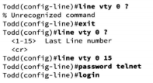 Telnet密码：要设置使用Telnet访问路由器时进入用户模式的密码。可使用命令line vty。 IOS交换机通常 有16条线路，但运行IOS企业版的路由器的线路多得多。要荻悉有多少条线路，最佳的方法是使用 问号，如下所示：
 | 19 | 辅助端口密码设置：要给路由器配置辅助端口密码，清进入全局配置模式并输入line aux ？。交换机没有辅助端口。从下面的输出可知，你只有一种选择，那就是0,因为只有一个辅助端口。
 | 20 | 设置主机名：
 | 21 | 设置域名(为生成加密密钥，必须有用户名和域名)：
 | 22 | 将用户名设置成支持SSH客户端接入：
 | 23 | 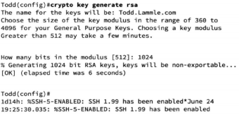 生成用于保护会话的加密密钥：
 | 24 | 在路由器上启用SSH第2版本并非必须，但强烈推荐这样做；
 | 25 | 进入交换机VTY线路配置模式:
 | 26 | 配置接入协议： 请注意，在生产环境中，绝对不要配置下面的命令，因为这将带来可怕的安全风险： 建议配置下面的命令，以使用SSH来保护VTY线路： 实际上，在必要的情况F、我偶尔确实会使用Telnet,只是不会经常这样做.如果你确实想使用 Telnet,请按下面这样做： 如果没有在上述命令末尾指定关键字telnet,设备将只支持SSH。这里并不是要建议你使用哪种方式，而只是想让你知道SSH比Telnet更安全。
 | 27 | 密码加密： 这样，密码就将被加密。我们所要做的就是如密密码，再执行命令show run,之后有必要就可 以取消密码加密口输岀清楚地表明，启用密码和线路密码都被加密了。
 | 28 | 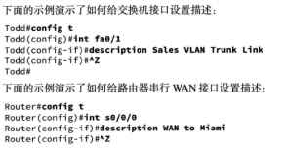 设置接口描述:与主机名一样，接口描述也只在本地有意义。需要标识交换机电路号或路由器串行WAN端口时，命令description很方便.
 | 29 | 功能强大的验 证命令show ip interface brief的输出
 | 30 | 配置接口双工模式和速度
 | 31 | 给接口配置ip地址：务必使用命令no shutdown启用接口
 | 32 | 配置带宽：
 | 33 | 可手工将DRAM （通常简称为RAM）中的配置文件复制到NVRAM
 | 34 | 删除配置及重启
 | 35 | 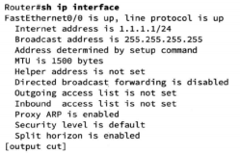 查看接口命令
 | 36 | 接口的具体信息
 | 37 | 接口物理信息

第七章：管理思科互联网

